ANNO 2021
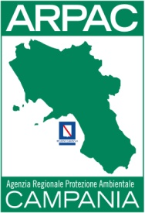
AGENZIA REGIONALE PROTEZIONE AMBIENTALE DELLA CAMPANIA
PERSONALE NON A TEMPO INDETERMINATO (art. 17 comma 1 e 2 D. LGS. n. 33/2013)

 |  | DATO ELABORATO AL 31/12/2021
numero risorse | categoria e profilo professionale | Compenso Lordo | Contributi previdenziali | Versamento IRAP
1 | D | € 24,067.42 | € 6,649.83 | € 2,045.73
1 | Dirigente Ambientale | € 55,925.35 | € 15,452.17 | € 4,753.65

